AM und Bildung
Arbeitsmarkt und Bildung in Wien
 | Jan-26

Arbeitsmarktdaten im Kontext von Bildungsabschlüssen:
Das mit Abstand höchste Arbeitslosigkeitsrisiko haben Personen, die keinen über die Pflichtschule hinausgehenden Bildungsabschluss vorweisen können.

Wichtige Arbeitsmarktdaten auf einen Blick

 |  |  | Veränd. zum Vorjahr
 | Bestand/Quote |  | absolut | in%

Arbeitslose Personen | 139,709 |  | 6,696 | 5.0%
Frauen | 58,404 |  | 4,560 | 8.5%
Männer *) | 81,305 |  | 2,136 | 2.7%
Unselbständig Beschäftigte | 923,913 |  | 5,744 | 0.6%
Frauen | 453,506 |  | 4,375 | 1.0%
Männer *) | 470,407 |  | 1,369 | 0.3%
Arbeitslosenquote - nationale Berechnung | 13.1% |  | 0.5% | -Punkte
Frauen | 11.4% |  | 0.7% | -Punkte
Männer *) | 14.7% |  | 0.3% | -Punkte

 | arbeitslose Personen |  | offene Stellen

 | Bestand | Anteil | Bestand | Anteil

Gesamt | 139,709 | 100% | 12,096 | 100%
maximal Pflichtschule | 64,591 | 46.2% | 4,414 | 36.5% | 46,2%
Lehre | 26,581 | 19.0% | 3,413 | 28.2% | 19,0%
Mittlere technisch-gewerbliche Schule | 895 | 0.6% | 29 | 0.2% | 65,3%
Mittlere kaufmännische Schule | 2,291 | 1.6% | 28 | 0.2% | 28,2%
sonstige mittlere Schule | 2,952 | 2.1% | 369 | 3.1%
Allgemeinbildende höhere Schule | 12,624 | 9.0% | 41 | 0.3%
Höhere technisch-gewerbliche Schule | 2,927 | 2.1% | 581 | 4.8%
Höhere kaufmännische Schule | 2,362 | 1.7% | 160 | 1.3%
sonstige höhere Schule | 3,925 | 2.8% | 1,845 | 15.3%
Akademie | 384 | 0.3% | 54 | 0.4%
Fachhochschule | 2,041 | 1.5% | 509 | 4.2%
Universität, Hochschule, Pädagogische Hochschule | 17,848 | 12.8% | 653 | 5.4%

46,2% der arbeitslosen Personen hat lediglich Pflichtschulausbildung, 19,0% verfügen über einen Lehrabschluss; in Summe weisen 65,3% aller arbeitslosen Personen maximal Lehrausbildung auf. Personen mit Lehrabschluss sind allerdings im Vorteil: 28,2% der (sofort verfügbaren) offenen Stellen verlangt diese Qualifikation.

Bestand arbeitsloser Personen nach Ausbildung und Geschlecht

 | Frauen N = 58.404 | Männer *) N = 81.305
Pflichtschule | 43.6% | 48.2%
Lehre | 15.0% | 21.9%
BMS | 5.0% | 3.9%
AHS | 9.9% | 8.4%
BHS | 7.1% | 6.2%
Uni, FH, Akademie | 19.2% | 11.1%

 |  |  |  |  | 48,2%
 |  |  |  |  | 43,6%
 |  |  |  |  | 15,0%
 |  |  |  |  | 21,9%

Bei der differenzierten Betrachtung arbeitsloser Personen nach Geschlecht zeigt sich ein geringer Unterschied beim Anteil von Personen mit Pflichtschulausbildung (Männer: 48,2%, Frauen: 43,6%), deutlicher ist der Unterschied jedoch beim Anteil von Personen mit Lehrabschluss: 15,0% der arbeitslosen Frauen, aber 21,9% der arbeitslosen Männer haben eine Lehrausbildung absolviert.

Arbeitslosenquote1 nach Ausbildung

 | Jan 26 | Jan 25 | ALQ-Gesamt | ALQ-Gesamt
Pflichtschulausbildung | 33.4% | 33.2% | 13.1% | 12.7%
Lehrausbildung | 13.2% | 12.6% | 13.1% | 12.7%
BMS | 8.9% | 8.7% | 13.1% | 12.7%
AHS | 10.0% | 9.7% | 13.1% | 12.7%
BHS | 8.0% | 7.3% | 13.1% | 12.7%
Akadem. Ausbildung, FH | 5.7% | 5.0% | 13.1% | 12.7%

Arbeitslosenquote1 nach Ausbildung im Zeitverlauf

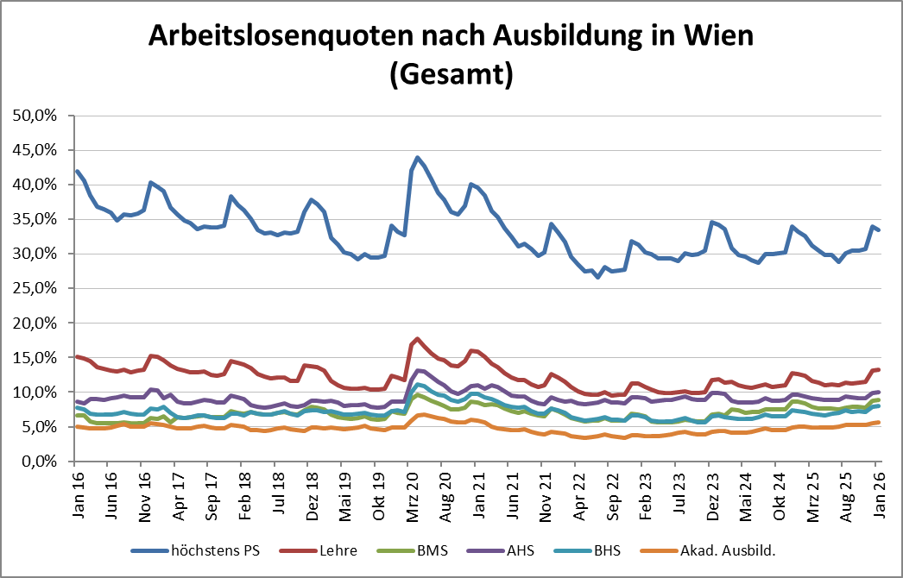

1 Vorgemerkte Arbeitslose einer Bildungsebene bezogen auf das Arbeitskräftepotential (Arbeitslose + unselbstständig Beschäftigte des Jahres) derselben Bildungsebene; die Gliederung der Beschäftigtenbasis nach Bildungsabschluss wurde nach Ergebnissen der Arbeitskräfteerhebung (unselbeständig Erwerbstätige nach LFK) errechnet

verwendete Abkürzungen:
AHS: Allgemeinbildende höhere Schule
BHS: Berufsbildende höhere Schule (Höhere technisch-gewerbliche Schule, Höhere kaufmännische Schule, Sonstige höhere Schule)
BMS: Berufsbildende mittlere Schule (Mittlere technisch-gewerbliche Schule, Mittlere kaufmännische Schule, Sonstige mittlere Schule)

*) Männer und Personen mit alternativem Geschlechtseintrag

